SOP Update Patan
 |  |  | SOP UPDATE PATAN ACCURACY

PT. Astra Daihatsu Motor
Plant Administration
Logistic Press & Body PPC

No SOP |  | : PPC-04……………………………. |  | Hal : 1 dari 1 | Type : Action | Tanggal : 01 Oktober 2017 |  | MP : 3 org | Revisi: 0 | Seksi : PPC (Produksi Planning Control) |  | Sub Seksi : | Man Control

SAFETY
P2K3L
 |  |  |  |  | Identitas System |  |  |  | Tools Equipment |  |  | Dokumen

 |  |  |  |  | 1. Automation update patan accuracy for monitoring |  |  |  | 1. PC Komputer for update |  |  | 1. Format display andon
 |  | 1. Safety Shoes | 4.cover nadi | 7.Helmet | patan process production each 1 hour per shift |  |  |  | 2. TV Andon |  |  | 2. Schedule update
 |  | 2. Safety Dress | 5.Hand cover |  |  |  |  |  | 4. Komputer server |  |  | 3. Format update
 |  | 3. ear plug | 6.Masker


NO | ILUSTRASI |  |  |  |  |  | Work Procedur |  |  |  | Control Point | Control Safety
1. |  |  |  |  |  |  | # Buatkan beberapa folder & file baku untuk support proses automation update patan accuracy : |  |  |  | ① folder 1 : pastikan penyimpanan data secara otomatis sudah smooth

Buat 2 Folder Baku
Buat 3 file excel baku
1
2
5
4
3
 |  |  |  |  |  |  | ① Folder 1 : (Display Patan ) |  |  |  | - untuk memastikan cek /hari atau /minggu
 |  |  |  |  |  |  | - untuk menyimpan data hasil proses produksi 1 shift
 |  |  |  |  |  |  |  |  |  |  | ② folder 2 : pastikan hapus otomatis file lkh prod sudah smooth
 |  |  |  |  |  |  | ② Folder 2 : (Filebackup lkh online)
 |  |  |  |  |  |  | - Sebagai tempat penyimpanan file lkh online |  |  |  | - untuk memastikan cek /hari atau /minggu
 |  |  |  |  |  |  | - Methode penyimpanan nya yaitu save as dari extensi xls ke extensi xlsx , penggantian extensi ini berguna untuk menghilangkan macro yang ada di file lkh online sebelumnya |  |  |  |  | ① Rule system berjalan dengan benar
 |  |  |  |  |  |  |  |  |  |  | ③ Excel 1 : pastikan proses lookup data sudah benar baik hasil lookup dan sumber nya
 |  |  |  |  |  |  |  |  |  |  |  | ② Selalu terapkan prosedur stop call and wait , jika ada abnormal segera informasikan kepada PIC terkait

 |  |  |  |  |  |  | - file yang tersimpan di folder ini akan terhapus otomatis di akhir proses update by macro |  |  |  | - jika ada abnormal cek ulang formula & macro dan perbaiki atau segera informasikan kepada PIC terkait

 |  |  |  |  |  |  | ③ File excel 1 : (Display Patan Accuracy)
 |  |  |  |  |  |  | - Sebagai data display process lookup dari file excel yang kedua |  |  |  | - untuk control point nomor 4&5 sama dengan control point nomor 3

 |  |  |  |  |  |  | ④&❺ File excel 2 : (Rekap display patan daynight)
 |  |  |  |  |  |  | - Sebagai tools untuk ambil data dari file lkh online by macro

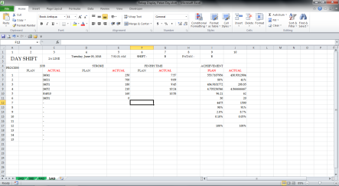
1
2
3
4
DAY SHIFT
2. |  |  |  |  |  |  | # Berikut gambaran file untuk proses ambil data dari lkh online produksi |  |  |  | 2. Standarkan/kunci range terkait data yang di ambil data dari lkh online produksi
File excel baku 1
▲Rekap display patan day shift


1
2
3
4
 |  |  |  |  |  |  | - Berikut data data yang di ambil antara lain :
 |  |  |  |  |  |  | ① Actual urutan proses item per patan |  |  |  |  | ① Rule system berjalan dengan benar
 |  |  |  |  |  |  | ② Actual Stroke item per patan
 |  |  |  |  |  |  | ③ Actual jam jaman proses item per patan |  |  |  |  | ② Selalu terapkan prosedur stop call and wait , jika ada abnormal segera informasikan kepada PIC terkait
File excel baku 2
▲Rekap display patan night shift
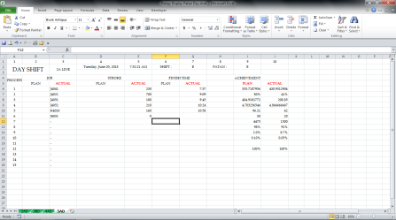
1
2
3
4
NIGHT SHIFT
 |  |  |  |  |  |  | ④ Planning & actual efficiency per shift dimana data tersebut murni dari produksi

 |  |  |  |  |  |  |  |  |  |  | # Usahakan ke 4 variabel tersebut dalam satu baris, karna untuk mempermudah/persingkat code macro nya

Visual Basic Script
3
2
1
3. |  |  |  |  |  |  | # Buat suatu applikasi untuk supporting terkait automation update patan accuracy ini , di sini saya buat applikasi VBS untuk proses update nya |  |  |  | # Pastikan ketiga paragraf script tersebut sudah benar

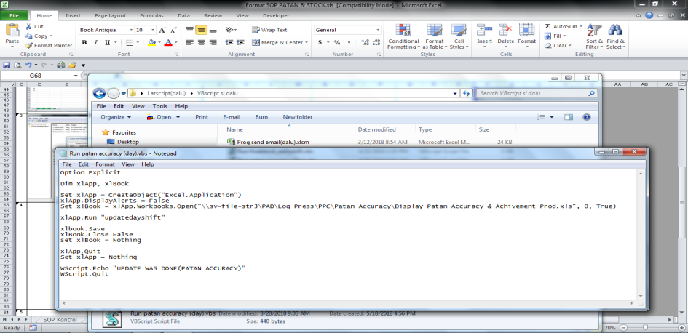
 |  |  |  |  |  |  | Keterangan script : |  |  |  | ① Pastikan script paragraf pertama sudah benar , yaitu alamat workbook yang dituju
 |  |  |  |  |  |  | ① Script untuk ambil data yang akan di proses
 |  |  |  |  |  |  | ② Script untuk memanggil/running macro di excel |  |  |  | (xlapp.workbook.open("\\sv-file-str3\pad\Log Press\PPC\Patan Accuracy\Rekap Display Patan Day.xlsm") | ① Rule system berjalan dengan benar
 |  |  |  |  |  |  | ③ Script untuk buat sebuah pesan bahwa script selesai di proses
 |  |  |  |  |  |  |  |  |  |  | ② Pastikan script paragraf kedua main script vbs sama dengan main sub script yang ada di macro workbook yang dituju | ② Selalu terapkan prosedur stop call and wait , jika ada abnormal segera informasikan kepada PIC terkait

 |  |  |  |  |  |  | #kegunaan applikasi VBS itu sendiri antara lain:
 |  |  |  |  |  |  | -Mempersingkat proses running |  |  |  | (xlapp.run "run update daily patan accuracy")
 |  |  |  |  |  |  | -Proses running tidak perlu lagi membuka workbook excel
 |  |  |  |  |  |  |  |  |  |  | ③ Pastikan penulisan secara keseluruhan dengan benar sesuai aturan script applikasi tersebut
 |  |  |  |  |  |  | -Ketika proses running berlangsung , dapat mengoprasikan applikasi lain atau sistem operasi yang lain

Buat task scheduler library
Buat task scheduler library
Fungsi task sceduler sebagai berikut :
* Sebagai jadwal otomatisasi program yang bersifat reguler dan menghilangkan proses manual yang berulang
Berikut task yang sudah siap proses
Main field nya antara lain:
 General  Actions  Settings
 Triggers  Conditions □ History
4. |  |  |  |  |  |  | # Buat schedule untuk proses automation update by task scheduler

 |  |  |  |  |  |  | -Berikut fungsi masing-masing main field task scheduler

 |  |  |  |  |  |  | j (General) : penamaan dan mendiskripsikan sebuah task
 |  |  |  |  |  |  |  |  |  |  | * Note : | ① Rule system berjalan dengan benar
 |  |  |  |  |  |  | k (Triggers) : setting kondisi spesifik mungkin , kapan/berapa kali task akan di proses |  |  |  | - Untuk inti dari penyusunan task hanya (triggers, actions, dan condition) sedangkan sisanya hanya untuk penyempurna dan pelengkap saja
 |  |  |  |  |  |  |  |  |  |  |  | ② Selalu terapkan prosedur stop call and wait , jika ada abnormal segera informasikan kepada PIC terkait
 |  |  |  |  |  |  | l (Actions) : setting spesifik action untuk start program

 |  |  |  |  |  |  | m (Condition) : untuk mentukan apakah task harus di jalankan atau tidak

 |  |  |  |  |  |  | n (Settings) : untuk penambahan spesifik setting terkait effect yang di timbulkan dari task yang sudah di susun sebelumnya

 |  |  |  |  |  |  | o (History) : sebagai laporan terakhir task apa saja yang sudah di proses

 |  |  |  |  |  |  | Untuk tutorial work procedure penyusunan task scheduler ada di SOP beikut nya

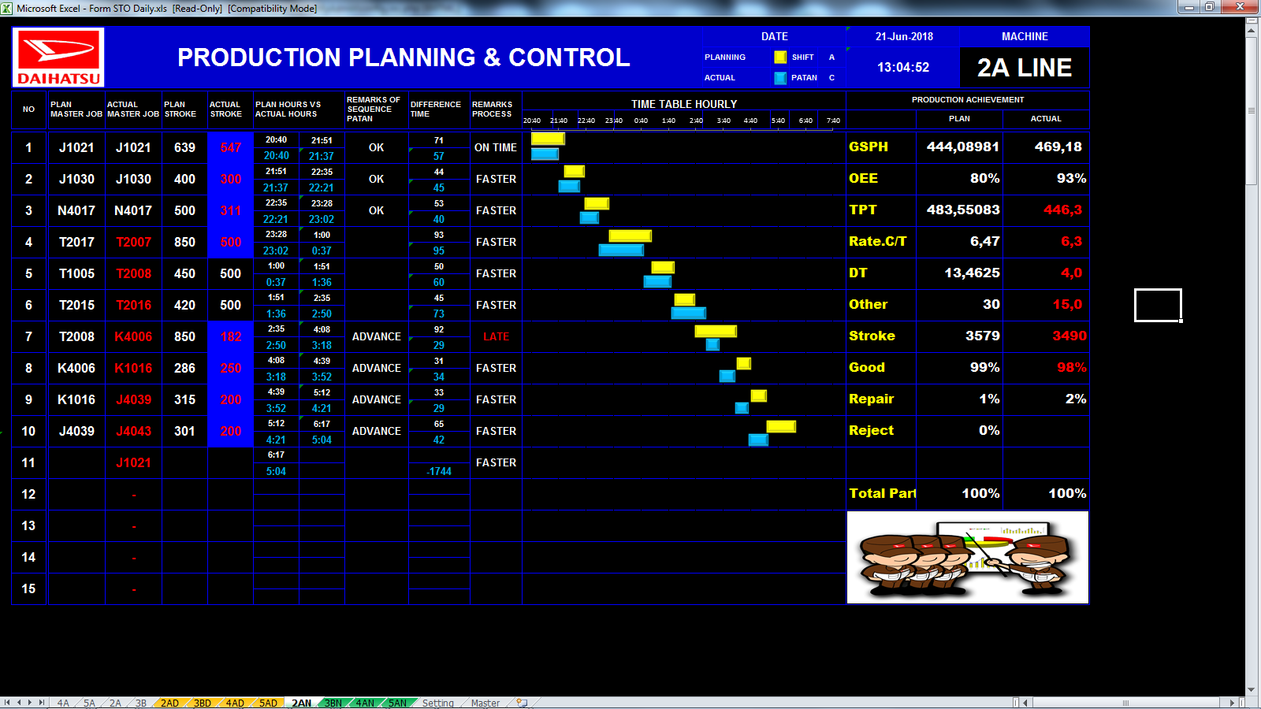
Panggil apps VBS
5. |  |  |  |  |  |  | # Buat format display pattan accuracy

Task
 |  |  |  |  |  |  | 1. buat format display ke 4 mesin dengan format yang sama & susun dengan rapi
VBS
 |  |  |  |  |  |  | 2. buat formula lookup sebagai tools untuk merefresh data data yang sebelum nya sudah di olah dengan kombinasi formula dan macrovb
Panggil & proses macro
Ambil data lkh dengan macro
xls
 |  |  |  |  |  |  |  |  |  |  |  | ① Rule system berjalan dengan benar
 |  |  |  |  |  |  | 3. buat tabel jam jaman seperti pada gambar di samping , jika ada tampilan yang lebih menarik silahkan di terapkan
 |  |  |  |  |  |  |  |  |  |  |  | ② Selalu terapkan prosedur stop call and wait , jika ada abnormal segera informasikan kepada PIC terkait

Ganti ext xls->xlsx & buang file
 |  |  |  |  |  |  | 4. prosedur kerja display disamping untuk sekarang sebagai berikut :
Xlsm
 |  |  |  |  |  |  | - isi data murni di ambil dari data produksi (LKH)
 |  |  |  |  |  |  | - refresh data kurang lebih 20 detik sekali , berapa kali refresh bisa di atur sendiri
Folder
Refresh
 |  |  |  |  |  |  | - untuk olah data isi di update sejam sekali , menggunakan applikasi (Task scheduler, VBS & Macro) dengan catatan komputer server yang bertugas untuk proses update harus dalam konsisi on

xls

Critical Check Point |  |  |  |  |  | Point penting bila ada Problem

- Pastikan semua system yang di buat sudah smooth/berjalan dengan baik |  |  |  |  |  | - Segera informasikan kepada PIC terkait

 |  |  |  |  |  |  |  |  |  |  |  |  |  | Approved |  | Checked |  | Prepared

 |  |  |  |  |  |  |  |  |  |  |  |  |  | Andreas Harsono | Ganjar Wijaya | Yudi Wiyanta | Yuli Wibowo | Dalu Mukti P

